software
 | LICENCIAMIENTO

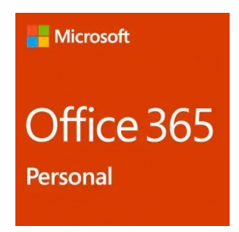

 |  | Marca | MICROSOFT
 |  | Modelo | OFFICE 365

 |  | Proveedor | CyberPuerta
 |  | Unidades | 30
 |  | Costo unitario | $1,049
 |  | Costo total | $31,470

Microsoft Office 365 Personal, 1 PC, Español, Windows/Mac, QQ2-00484 | Cyberpuerta.mx

